Sheet1
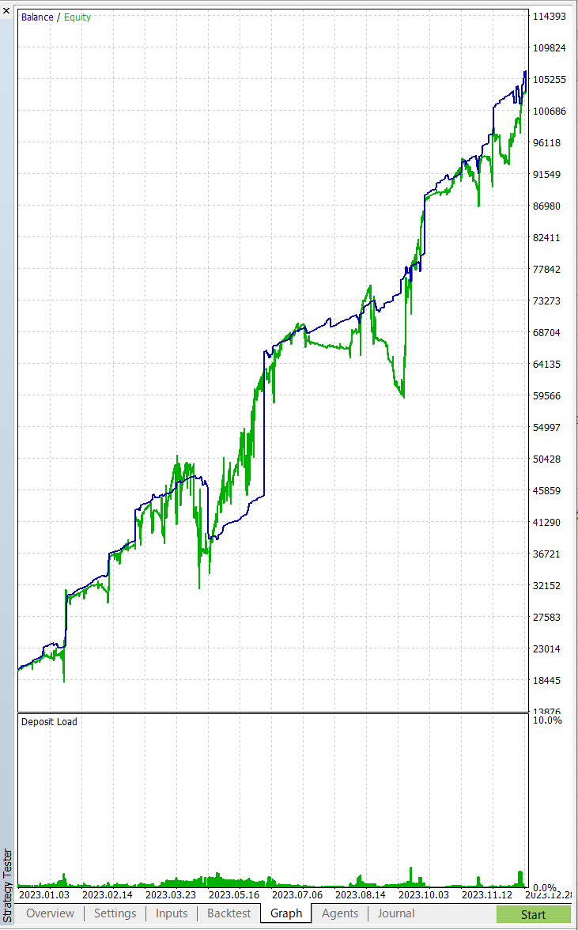
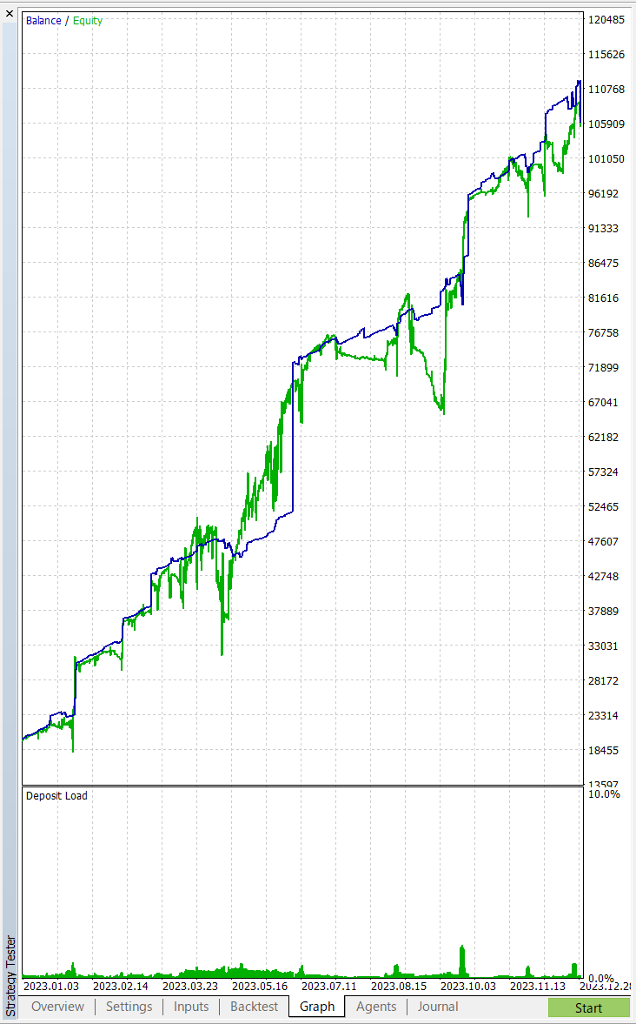

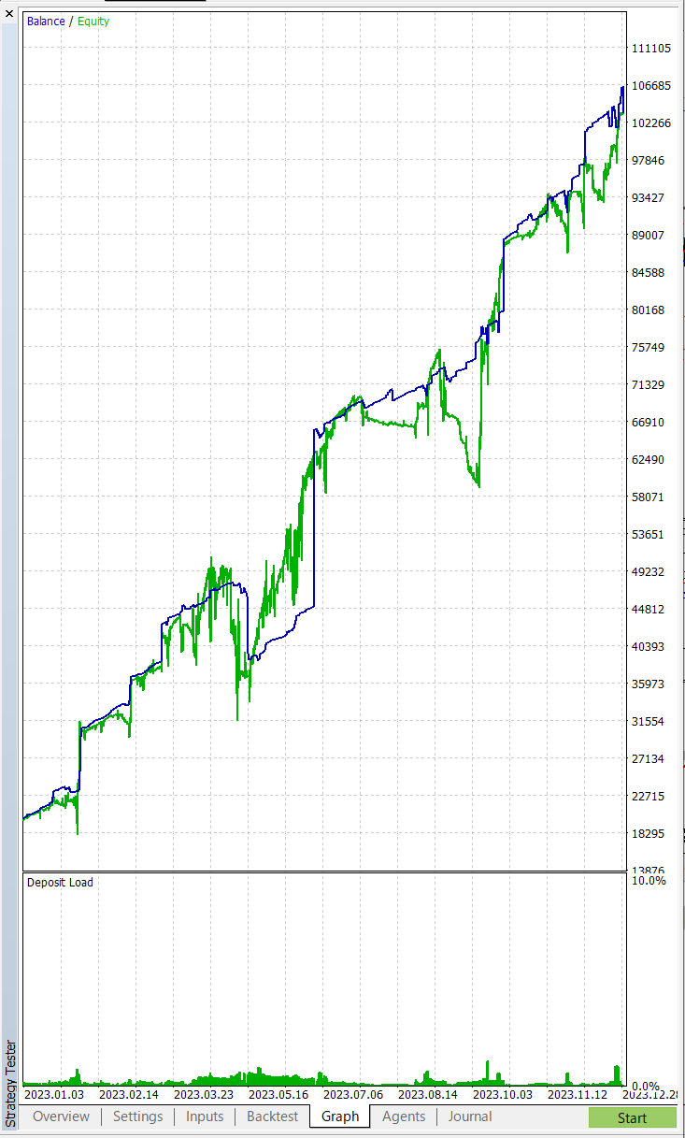
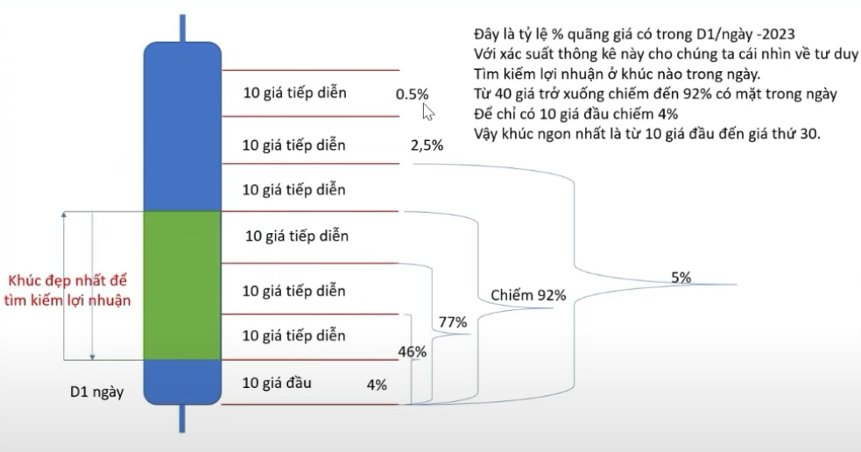
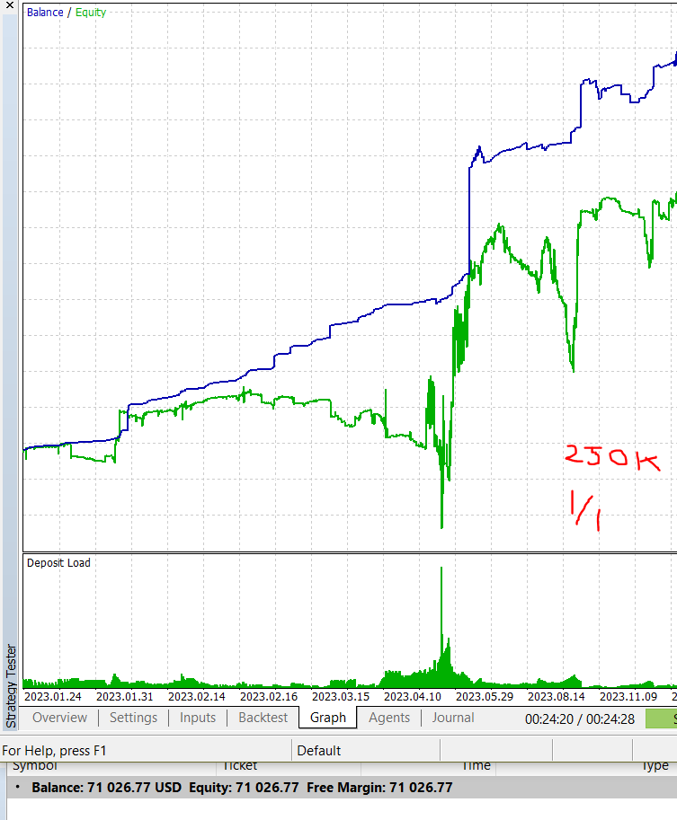
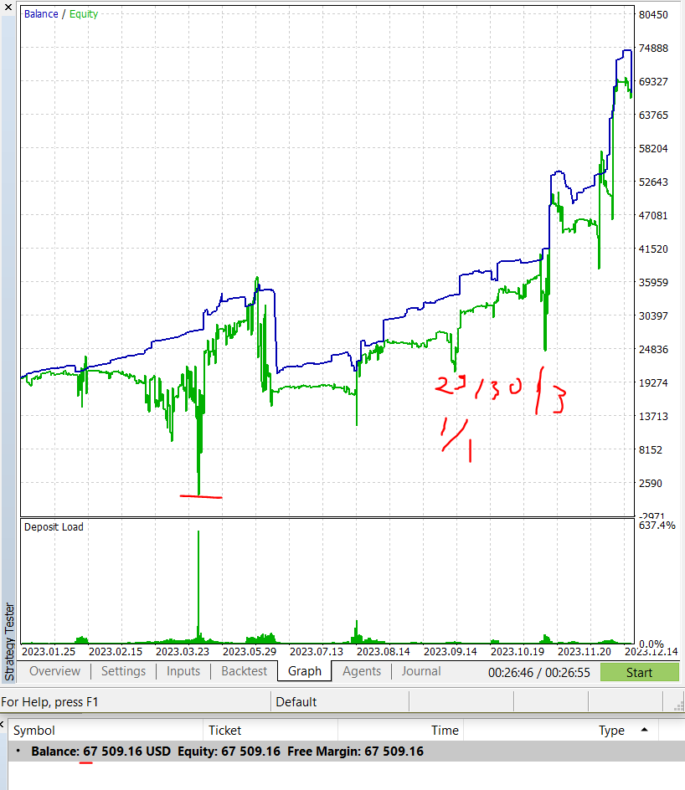
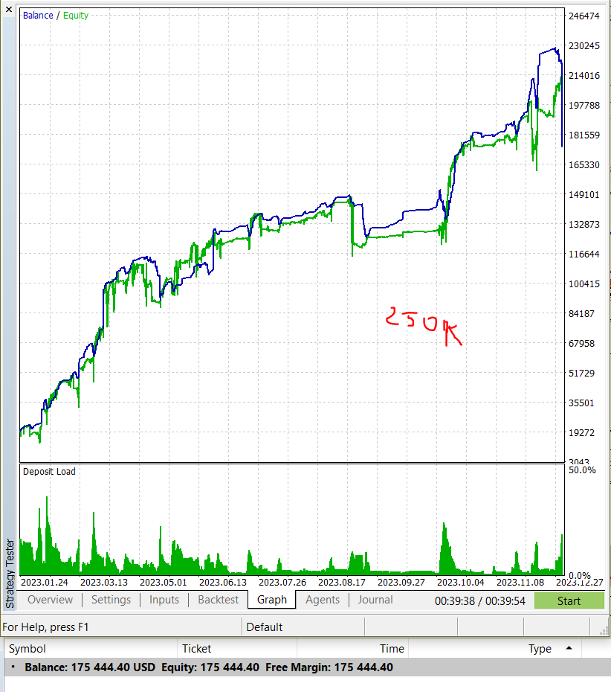
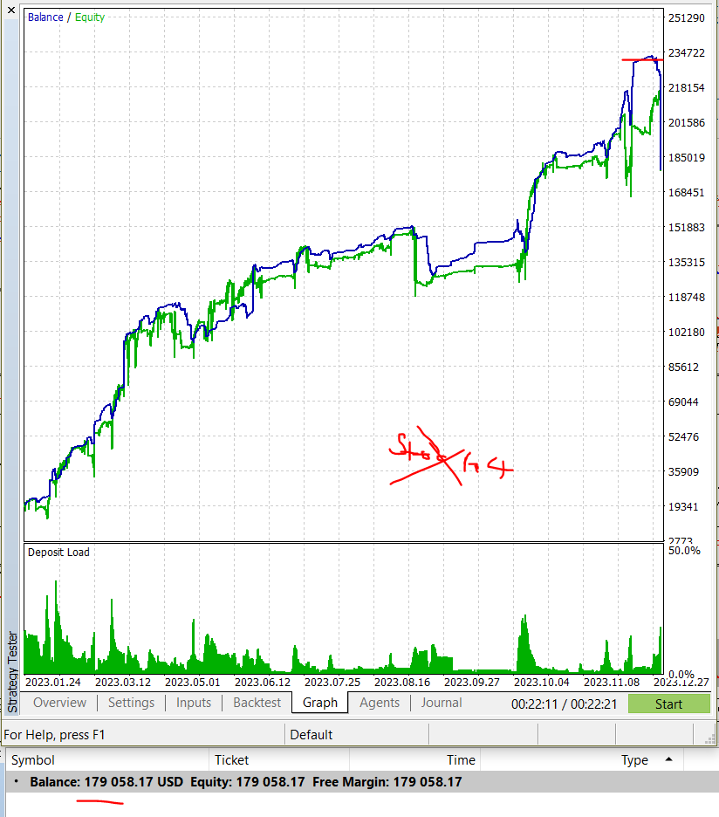
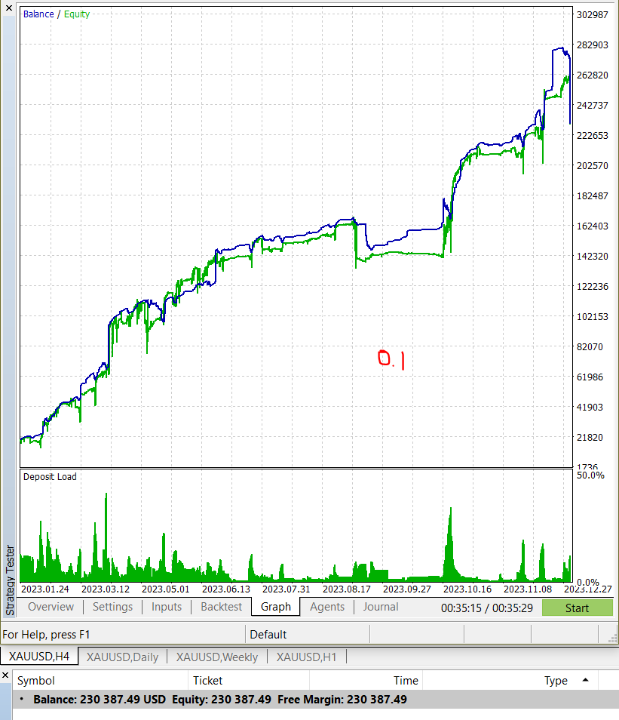
is_allow_trend_shift |  | iStochastic | 115k | Không kiểm tra | 144k | 12h | 110k |  | 1h | 109k |  | 4h | 107.7

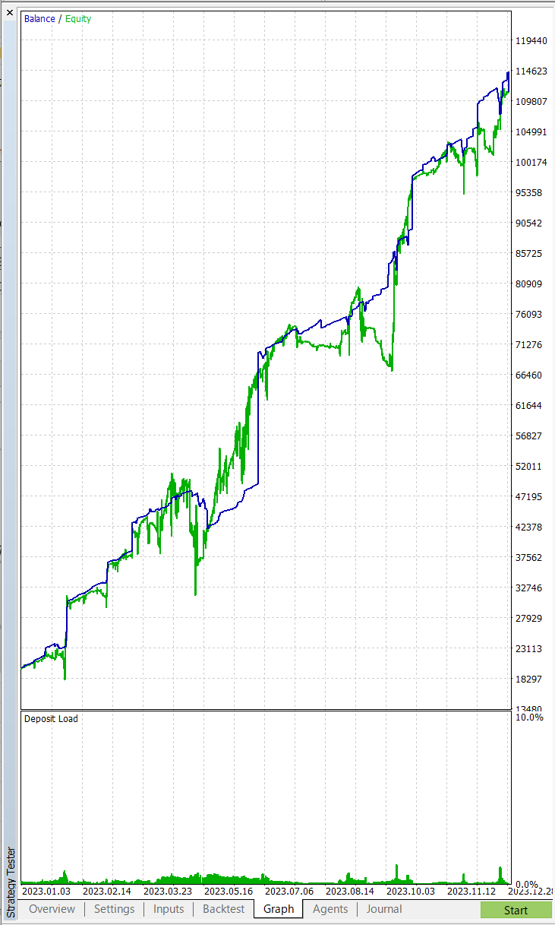
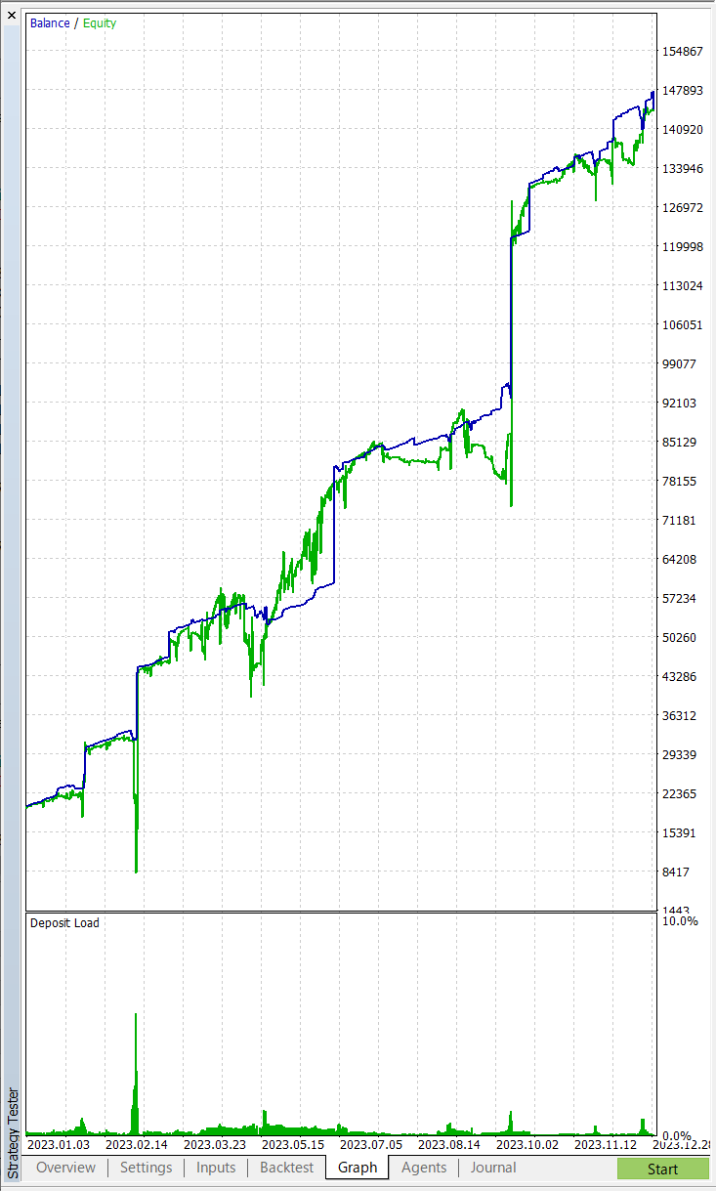
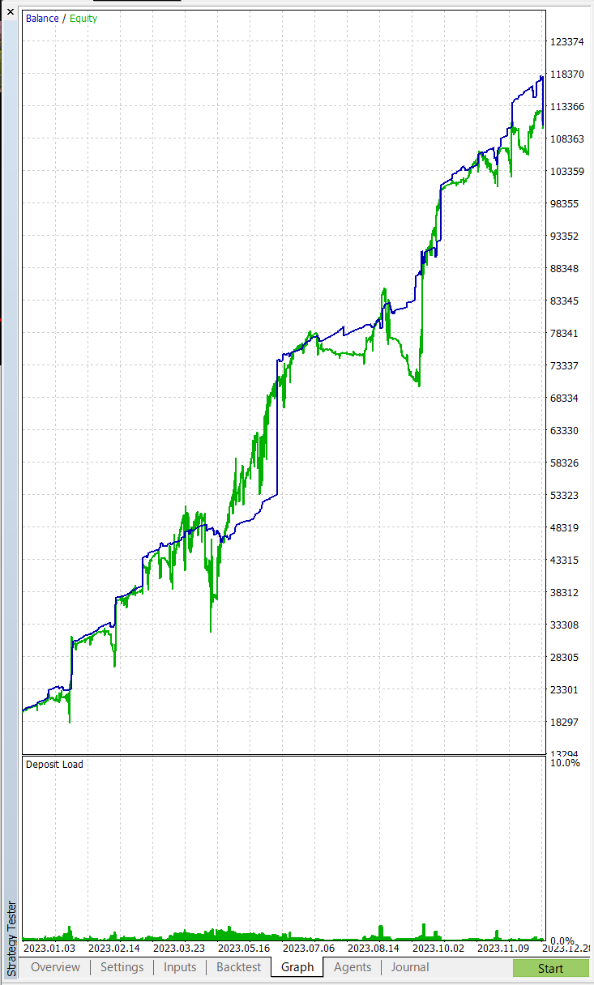



iStochastic + 1h | 103k |  |  | iStochastic + 4h | 106k | iStochastic + 8h |  | 101k | Chốt: | iStochastic + 1h | 103k

Tính TP thay đổi hệ số, quãng
 |  |  | Quãng giá |  |  | 5 | 5 | 5 | 5 | 5 | 5 | 5 | 5 | 5 | 5 | 5 | 5 | 5 | 5
 |  |  | Gồng |  |  | 5 | 10 | 15 | 20 | 25 | 30 | 35 | 40 | 45 | 50 | 55 | 60 | 65 | 70
 |  |  | TP |  | 30 | 30 | 30 | 30 | 30 | 30 | 30 | 30 | 30 | 30 | 10 | 10 | 10 | 10 | 10
Hệ số | 1.000 | 1.382 | 1.618 | Vol | L1 | L2 | L3 | L4 | L5 | L6 | L7 | L8 | L9 | L10 | L11 | L12 | L13 | L14 | L15
L1 | 0.01 | 0.01 | 0.01 | 0.01 | 30 | 25 | 20 | 15 | 10 | 5 | 0 | -5 | -10 | -15 | -40 | -45 | -50 | -55 | -60
L2 | 0.01 | 0.01 | 0.02 | 0.01 |  | 30 | 25 | 20 | 15 | 10 | 5 | 0 | -5 | -10 | -35 | -40 | -45 | -50 | -55
L3 | 0.01 | 0.02 | 0.03 | 0.01 |  |  | 30 | 25 | 20 | 15 | 10 | 5 | 0 | -5 | -30 | -35 | -40 | -45 | -50
L4 | 0.01 | 0.03 | 0.04 | 0.01 |  |  |  | 30 | 25 | 20 | 15 | 10 | 5 | 0 | -25 | -30 | -35 | -40 | -45
L5 | 0.01 | 0.04 | 0.07 | 0.01 |  |  |  |  | 30 | 25 | 20 | 15 | 10 | 5 | -20 | -25 | -30 | -35 | -40
L6 | 0.01 | 0.05 | 0.11 | 0.01 |  |  |  |  |  | 30 | 25 | 20 | 15 | 10 | -15 | -20 | -25 | -30 | -35
L7 | 0.01 | 0.07 | 0.18 | 0.01 |  |  |  |  |  |  | 30 | 25 | 20 | 15 | -10 | -15 | -20 | -25 | -30
L8 | 0.01 | 0.10 | 0.29 | 0.01 |  |  |  |  |  |  |  | 30 | 25 | 20 | -5 | -10 | -15 | -20 | -25
L9 | 0.01 | 0.13 | 0.47 | 0.01 |  |  |  |  |  |  |  |  | 30 | 25 | 0 | -5 | -10 | -15 | -20
L10 | 0.01 | 0.18 | 0.76 | 0.01 |  |  |  |  |  |  |  |  |  | 30 | 5 | 0 | -5 | -10 | -15
L11 | 0.01 | 0.25 | 1.23 | 0.47 |  |  |  |  |  |  |  |  |  |  | 470 | 235 | 0 | -235 | -470
L12 | 0.01 | 0.35 | 1.99 | 0.76 |  |  |  |  |  |  |  |  |  |  |  | 760 | 380 | 0 | -380
L13 | 0.01 | 0.49 | 3.22 | 1.23 |  |  |  |  |  |  |  |  |  |  |  |  | 1,230 | 615 | 0
L14 | 0.01 | 0.67 | 5.21 | 1.99 |  |  |  |  |  |  |  |  |  |  |  |  |  | 1,990 | 995
L15 | 0.01 | 0.93 | 8.43 | 3.22 |  |  |  |  |  |  |  |  |  |  |  |  |  |  | 3,219
 |  |  |  | 7.77 | 30 | 55 | 75 | 90 | 100 | 105 | 105 | 100 | 90 | 75 | 295 | 770 | 1,335 | 2,045 | 2,989

 |  |  | Quãng giá |  |  | 2 | 2 | 2 | 2 | 2 | 2 | 2 | 2 | 2 | 2 | 2 | 2 | 2 | 2 | 2 | 2 | 2 | 2 | 2 | 2 | 2 | 2 | 2 | 2
 |  |  | Gồng |  |  | 2 | 4 | 6 | 8 | 10 | 12 | 14 | 16 | 18 | 20 | 22 | 24 | 26 | 28 | 30 | 32 | 34 | 36 | 38 | 40 | 42 | 44 | 46 | 48
 |  |  | TP |  | 30 | 30 | 30 | 30 | 30 | 30 | 30 | 30 | 30 | 30 | 10 | 10 | 10 | 10 | 10 | 2 | 2 | 2 | 2 | 2 | 2 | 2 | 2 | 2 | 2
Hệ số | 1.000 | 1.382 | 1.618 | Vol | L1 | L2 | L3 | L4 | L5 | L6 | L7 | L8 | L9 | L10 | L11 | L12 | L13 | L14 | L15 | L16 | L17 | L18 | L19 | L20 | L21 | L22 | L23 | L24 | L25
L1 | 0.01 | 0.01 | 0.01 | 0.01 | 30 | 28 | 26 | 24 | 22 | 20 | 18 | 16 | 14 | 12 | -10 | -12 | -14 | -16 | -18
L2 | 0.01 | 0.01 | 0.02 | 0.01 |  | 30 | 28 | 29 | 27 | 25 | 23 | 21 | 19 | 17 | -5 | -7 | -9 | -11 | -13
L3 | 0.01 | 0.02 | 0.03 | 0.01 |  |  | 30 | 34 | 32 | 30 | 28 | 26 | 24 | 22 | 0 | -2 | -4 | -6 | -8
L4 | 0.01 | 0.03 | 0.04 | 0.01 |  |  |  | 30 | 37 | 35 | 33 | 31 | 29 | 27 | 5 | 3 | 1 | -1 | -3
L5 | 0.01 | 0.04 | 0.07 | 0.01 |  |  |  |  | 30 | 40 | 38 | 36 | 34 | 32 | 10 | 8 | 6 | 4 | 2
L6 | 0.01 | 0.05 | 0.11 | 0.01 |  |  |  |  |  | 30 | 43 | 41 | 39 | 37 | 15 | 13 | 11 | 9 | 7
L7 | 0.01 | 0.07 | 0.18 | 0.01 |  |  |  |  |  |  | 30 | 46 | 44 | 42 | 20 | 18 | 16 | 14 | 12
L8 | 0.01 | 0.10 | 0.29 | 0.01 |  |  |  |  |  |  |  | 30 | 49 | 47 | 25 | 23 | 21 | 19 | 17
L9 | 0.01 | 0.13 | 0.47 | 0.01 |  |  |  |  |  |  |  |  | 30 | 52 | 30 | 28 | 26 | 24 | 22
L10 | 0.01 | 0.18 | 0.76 | 0.01 |  |  |  |  |  |  |  |  |  | 30 | 35 | 33 | 31 | 29 | 27
L11 | 0.01 | 0.25 | 1.23 | 0.47 |  |  |  |  |  |  |  |  |  |  | 470 | 1,785 | 1,691 | 1,597 | 1,503
L12 | 0.01 | 0.35 | 1.99 | 0.76 |  |  |  |  |  |  |  |  |  |  |  | 760 | 3,116 | 2,964 | 2,812
L13 | 0.01 | 0.49 | 3.22 | 1.23 |  |  |  |  |  |  |  |  |  |  |  |  | 1,230 | 5,411 | 5,165
L14 | 0.01 | 0.67 | 5.21 | 1.99 |  |  |  |  |  |  |  |  |  |  |  |  |  | 1,990 | 9,351
L15 | 0.01 | 0.93 | 8.43 | 3.22 |  |  |  |  |  |  |  |  |  |  |  |  |  |  | 3,219
 |  |  |  | 7.77 | 30 | 58 | 84 | 117 | 148 | 180 | 213 | 247 | 282 | 318 | 595 | 2,650 | 6,122 | 12,026 | 22,095

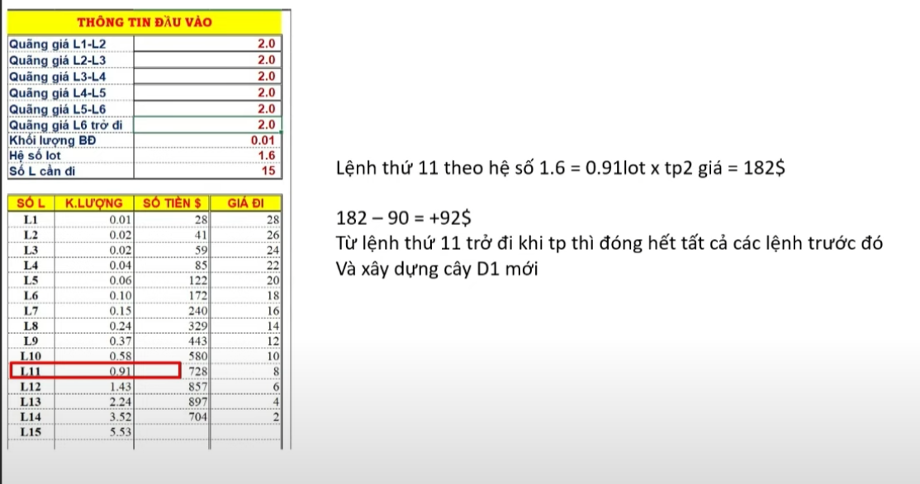

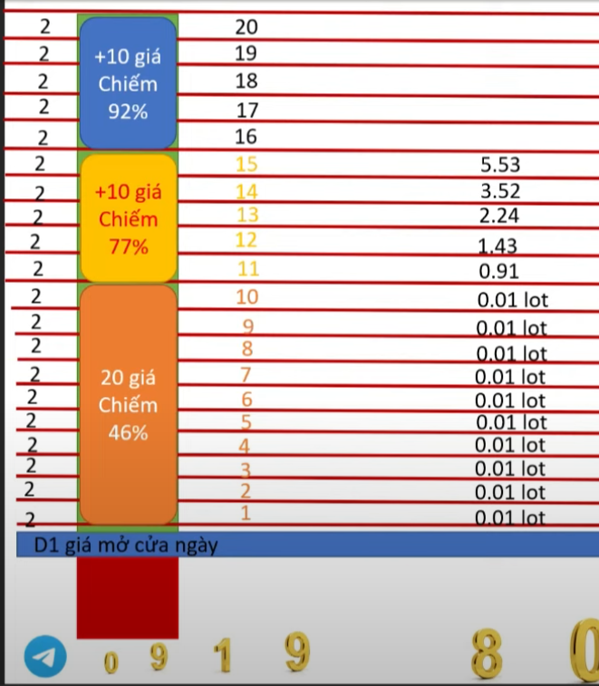
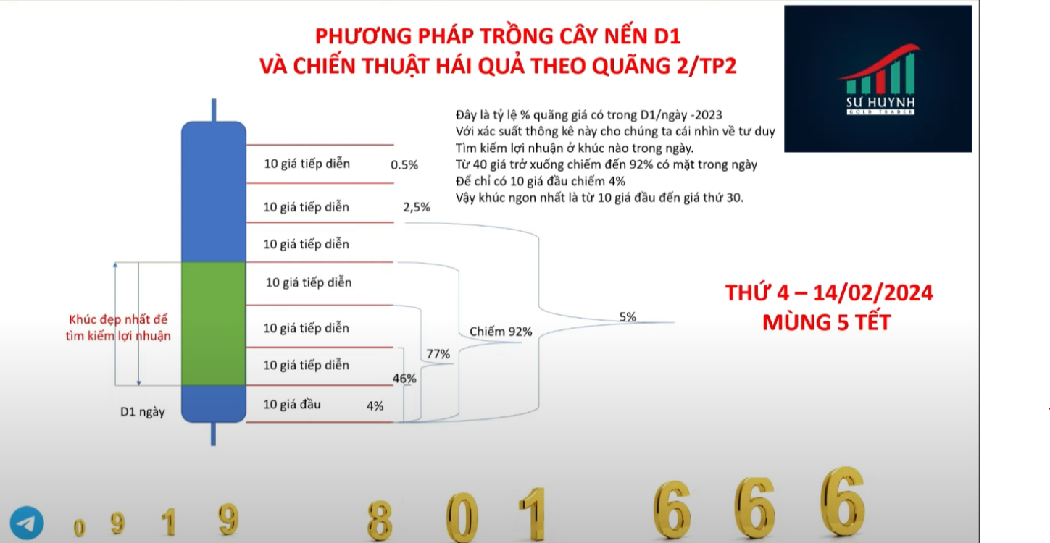
TP rời

Sheet1 (2)
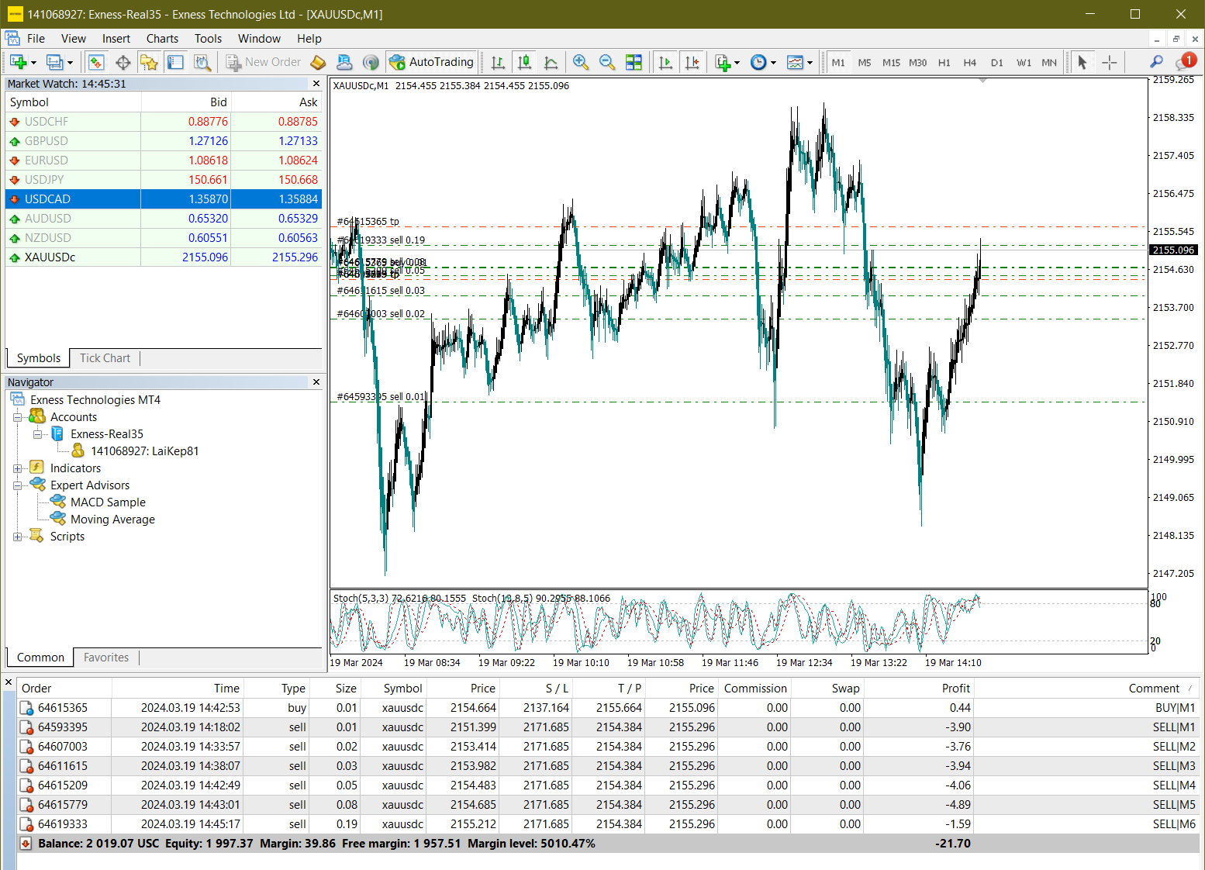

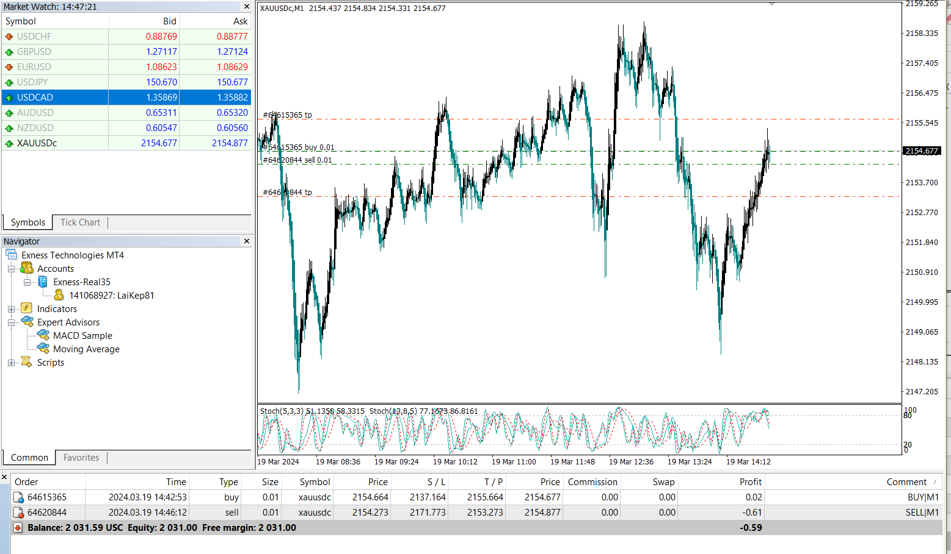

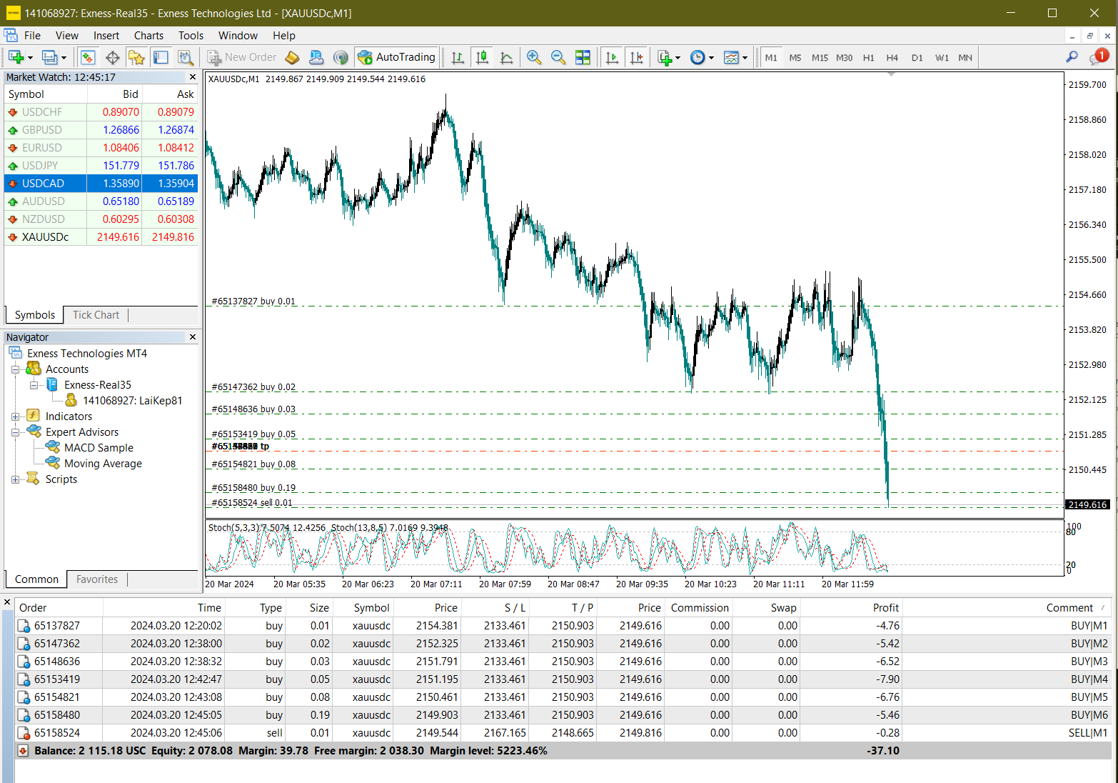

2149.903 | 2159.903

